CollectiveAccess
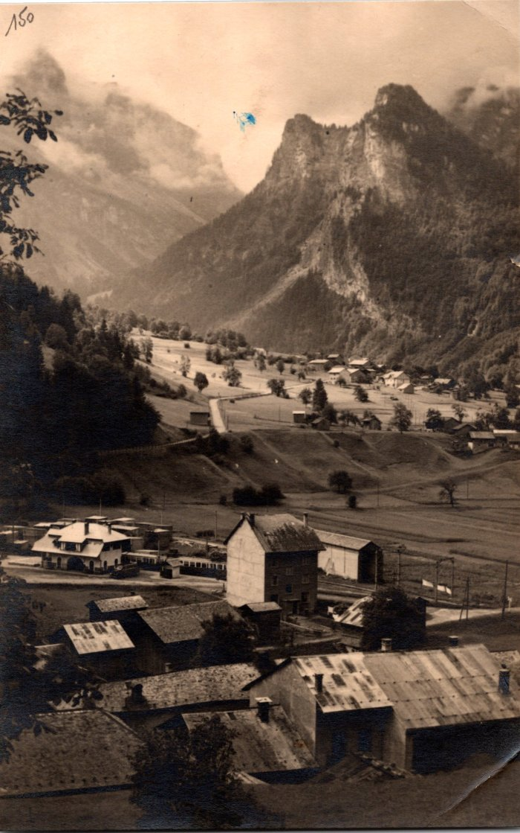
Image | Object | Description | Date
 | Carte postale vue sur une partie du village de Sixt (2-1490) | Carte postale vue sur une partie du village de Sixt
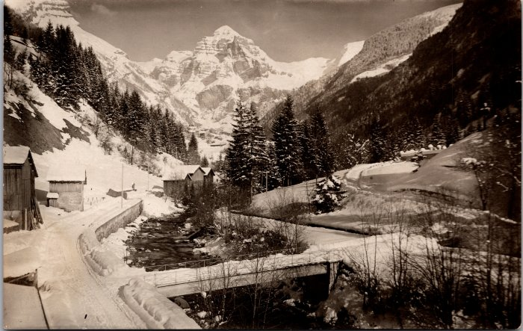 | Sixt l'hiver - février 1931 (2-1532) | Sixt l'hiver - février 1931
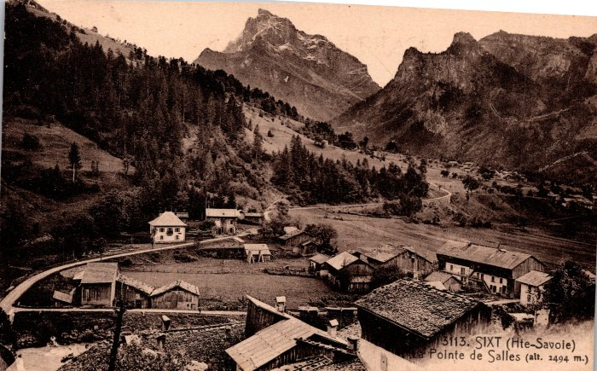 | Vue générale sur Sixt (2-246) | Vue générale sur Sixt
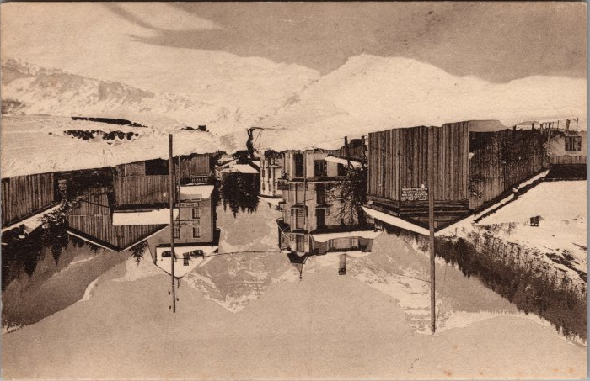 | Carte postale de Sixt l'hiver Avenue de la Gare (2-3334) | Carte postale de Sixt l'hiver Avenue de la Gare Ski sur les routes
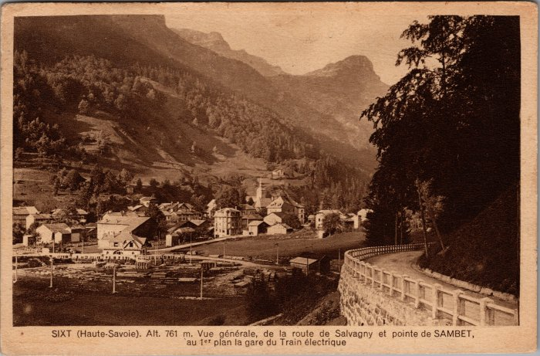 | Vue générale de la route de Salvagny, pointe de Sambet et la gare du Train électrique (2-3559) | Vue générale de la route de Salvagny, pointe de Sambet et la gare du Train électrique
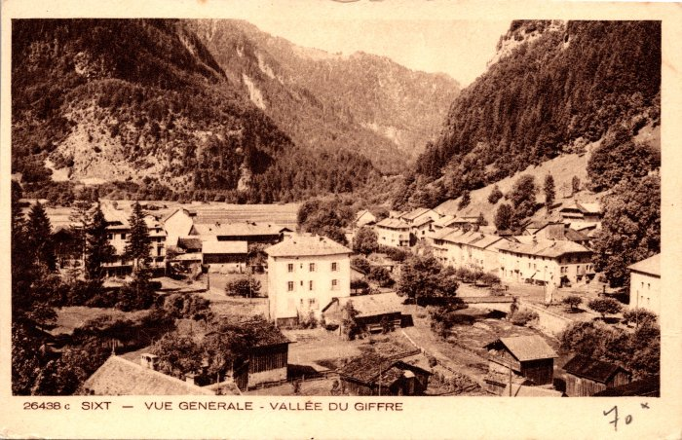 | Vue générale sur le village de Sixt-Fer-à-Cheval (2-939) | Vue générale sur le village de Sixt-Fer-à-Cheval
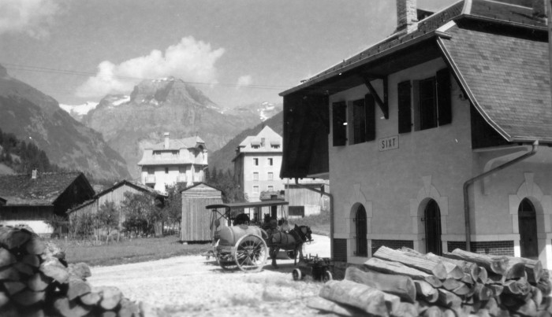 | Photos du village de Sixt-Fer-à-Cheval (51-055) | Photos du village de Sixt-Fer-à-Cheval

